Lapa1
 |  | 3. pielikums paskaidrojuma rakstam un Rīgas domes priekšsēdētāja
 |  | ziņojumam par Rīgas valstspilsētas pašvaldības 2025. gada budžetu

Rīgas valstspilsētas pašvaldības struktūra

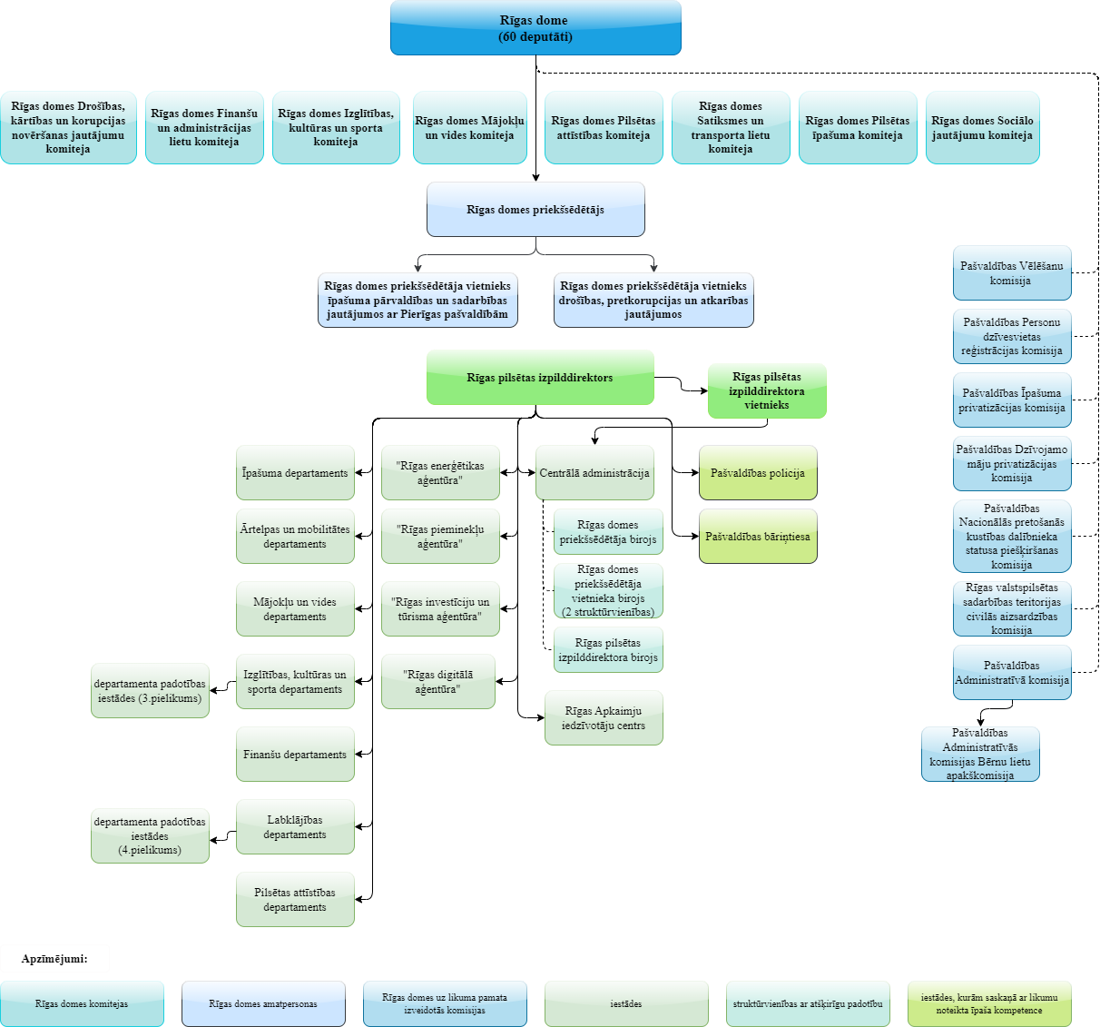

Rīgas domes priekšsēdētājs | V. Ķirsis

